건물 목록
이름 | 체력 | 건설시간(s) | 비용 | 필요건물 | 역할 | 이미지 | 건설 중 | 건설 중_2단계 | 건설 중_3단계 | 칸소모
넥서스 | 500 | - | - | - |  |  |  |  |  | 5
집 | 200 | 10 | 50 | 넥서스 | 인구수 증가 | 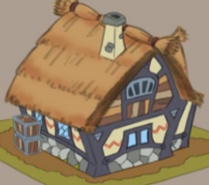 |  |  |  | 2
목장 | 200 | 20 | 100 | 넥서스 | 자원 생산 |  |  |  |  | 2
돌벽 | 1000 | 10 | 100 | 넥서스 | 랠리포인트 |  |  |  |  | 1
훈련소 | 150 | 20 | 150 | 넥서스 | 검병생산 | 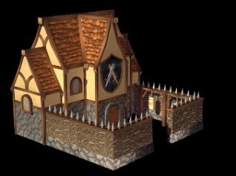 |  |  |  | 2
투창병 훈련소 | 150 | 30 | 200 | 훈련소 | 투창병 생산 | 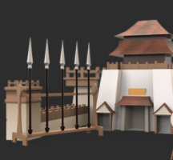 |  |  |  | 2
활터 | 100 | 50 | 200 | 훈련소 | 궁수 생산 | 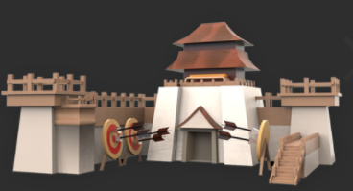 |  |  |  | 2
강화소 | 150 | 30 | 150 | 활터 | 유닛 강화 | 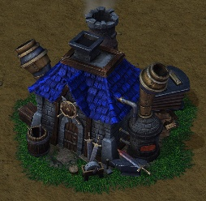 |  |  |  | 2
치료소 | 150 | 30 | 300 | 훈련소 | 유닛 치료 | 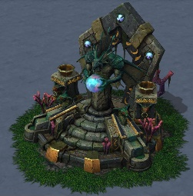 |  |  |  | 2

건물 UI
체력바

건물을 클릭하면 건물의 선택 테두리가 출력되고 상단에 체력바가 출력됩니다.

2

1
3

4

출력된 버튼 중 원하는 작업을 클릭해 진행합니다. 마우스 오버된 버튼은 밝은 노란색을 띕니다.

NO | UI이름 | UI종류 | 설명
1 | 수리 버튼 | 버튼 | 건물의 피해를 수리합니다.
2 | 강화 버튼 | 버튼 | 건물을 강화합니다.
3 | 철거 버튼 | 버튼 | 건물을 철거합니다.
4 | 취소 버튼 | 버튼 | 어떤 작업도 하지 않고 창을 닫습니다.

집 기능
집 기능
인구수를 추가합니다.

인구수 연산
집 개수 + = 1
집 개수 - = 1
인구수 = 집 개수 * 10
집이 건설되었는가?
집이 파괴되었는가?
Y
Y
N
N

훈련소 기능
유닛 생산 큐
유닛 생산 명령
추가 유닛 생산 명령

남은 쿨타임
= 10(s)
남은 쿨타임
= 10(s)

생산진행 | 유닛 생산 큐 | 예약 생산
유닛 생산 건물에서 유닛을 생산하면 쿨타임이 발생합 니다. | 유닛을 생산하면 먼저 생산 큐에서 쿨타임을 기다립니다. 쿨타임이 0초였다면 바로 생산이 완료되고 남아 있다면 큐 안에서 대기합니다. | 유닛이 큐에 대기하고 있는 상태에서 생산 버튼을 누르면 추가적으로 유닛을 큐에 삽입할 수 있습니다. 큐에 삽입할 수 있는 최대 유닛 량은 5입니다.

생산 큐에 공간이 있는가?
생산 대기 상태
If (쿨타임 == 0)
유닛 생산 완료
Y
N
생산 큐에 삽입
Y
생산 버튼 클릭
N
버튼 작동 안함
생산 큐에 대기 유닛이 남아 있는가?
Y
N
유닛 생산 종료

남은 쿨타임
= 20(s)

유닛 생산 완료

 | 유닛 생산 완료
 | 쿨타임이 0초가 되서 유닛 생산이 완료되면 맨 앞에 있는 유닛을 큐에서 사출합니다.

유닛 생산
ㅊ
유닛을 생산하고 쿨타임이 돌아가고 있는 상황입니다.
쿨타임이 돌고 있는 상황에서 유닛을 추가로 큐에 삽입한 상황입니다.
생산큐의 모든 공간이 채워진 상태입니다.

1
2

20
20
20

생산 큐
유닛 생산 버튼을 클릭하면 유닛이 생산 큐에 삽입됩니다.
생산 큐에서 쿨 타임을 검사하고 0초면 유닛이 생산됩니다.
생산 큐에 삽입된 유닛들을 출력합니다.
플레이어가 건물 외관에 있는 사각형으로 생산을 대기하고 있는 유닛들의 현황을 확인할 수 있습니다.

자원생산
자원
출력
자원 / 인구
Menu
DAY - 01
생산 건물 건설

대기 시간 = 20

대기 시간 -= 1

if( 대기시간 시간 == 0)

자원 += 150

건물 업그레이드
건물 업그레이드
건물 리스트
비용 = 50
비용 = 200
비용 = 300
비용 리스트
체력 리스트
x = 100
x = 100
x = 200
유닛 생산 쿨타임 -= 5(s)
자원 생산량 += 5
인구 제공 수 += 5
기능 변경 리스트

비용 소모
집

농장
건물 체력 += x

유닛 생산 건물
기능 변경

